1
C
Just Do It (JDI) - Ide Perbaikan - TOPIC
Tanggal (TT/BB/THN) |  | Objektif
BU |  | Departemen
Pencetus Ide |  | SAP ID
Anggota 1 |  | SAP ID
Anggota 2 |  | SAP ID
Dept Head |  | SAP ID
Judul JDI
Hambatan/Tantangan/Ketidaksesuaian | Perbaikan Yang Dibuat |  | Hasil Nyata
 |  |  | Adakah ide ini mengurangi pemborosan?

Foto/Data Sebelum |  | Foto/Data Sesudah Perbaikan

To be filled by Estate/ Dept CI Facilitator & BCID Facilitator
Saving Calculation Formula: (Valid/ Original Document)

Total Saving Realized per Year: (Actual saving for 3 months x 4)

No. Registration

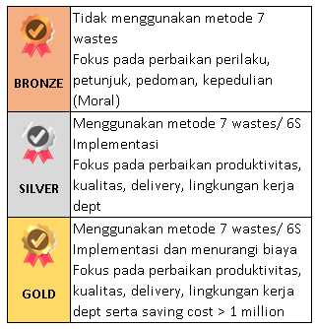 | Estate/ Dept CI Facilitator | BCID CI Facilitator/ Associate |  | Signature of Manager

 | Applicable Roll-Out Other Area/ Estate
 | Reward for Saving & Performance Verification (to be filled by Finance and BCID):

Catatan: 1. Verifikasi JDI tingkat estate oleh Fasilitator BCID melalui email/ Whatsapp/ Call, sebelum tanda Superior 2. Sumber data yang andal HARUS disediakan untuk mendukung klaim hadiah untuk Kategori C, D, E |  | Finance |  | BCID Manager

 |  | Verified JDI Saving if JDI Saving Category B , C, D and E |  | Verified JDI Saving (WITH VALID SUPPORT DATA) Category is D and E
Latar Belakang JDI
1. Memastikan Terpenuhinya Safety / K3 / NOSA / Lingkungan / SFMP 2. Meningkatkan Kualitas Hasil kerja 3. Meningkatkan produktivitas kerja |  | 4. Bekerja bisa sesuai dengan Budget (anggaran biaya) 5. Menurunkan biaya operasional 6. Meningkatkan MAI

Foto/Data Sebelum

Foto/Data Sesudah

